1 Pager
[List] 기본 정렬 필터 변경 실험 - 1 Pager

Target User | 첫 화면의 기본 정렬(=판매순)의 제휴점들이 마음에 들지않아 이탈하는 고객
Observation | 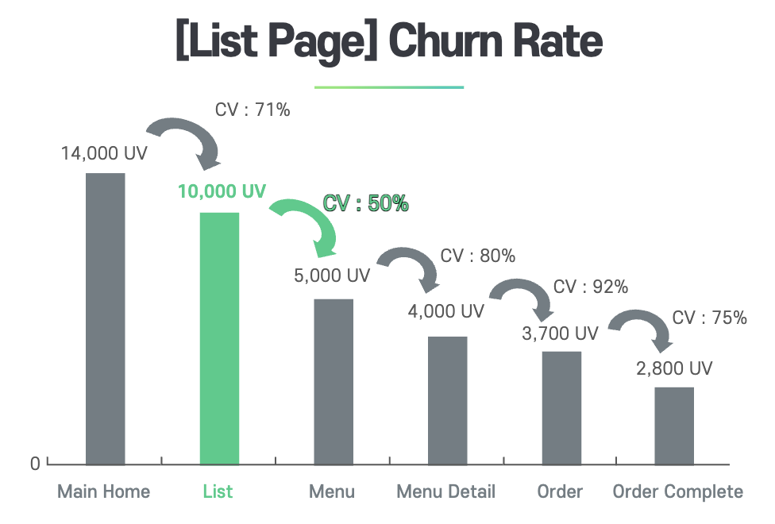 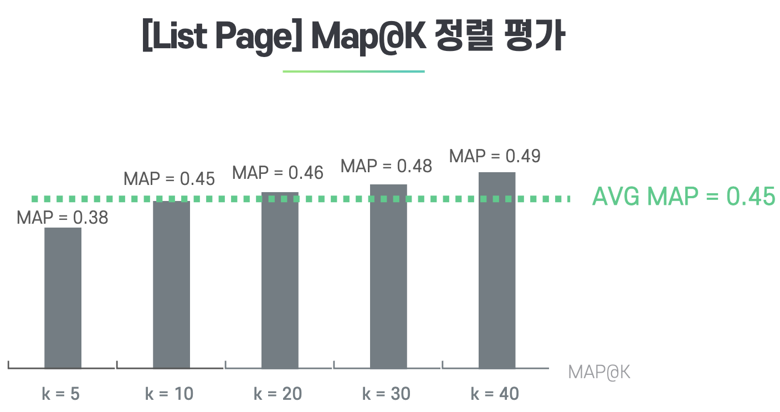 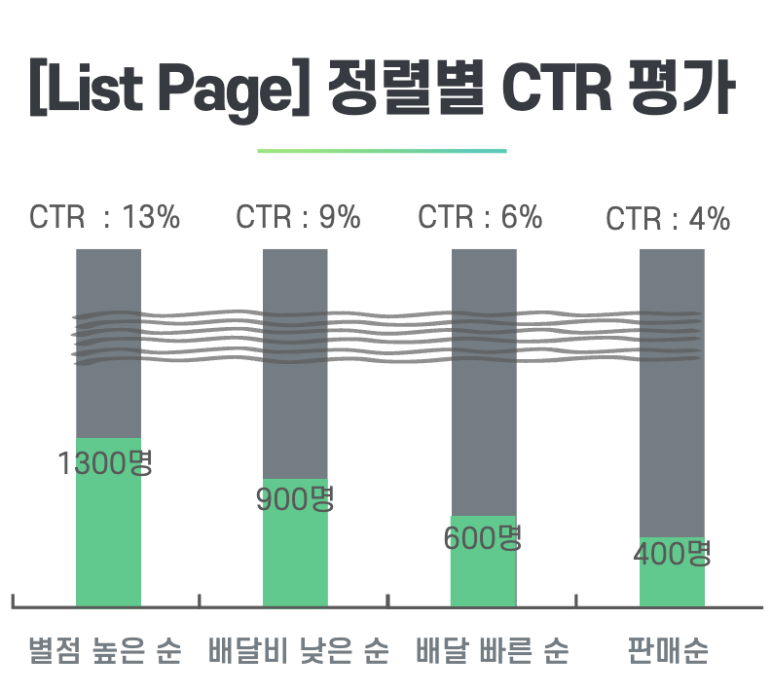

Problem Statement | 첫화면의 기본정렬(=판매순)의 제휴점 노출이 고객을 이탈시켜, 리스트 페이지의 구매전환이 떨어진다.
Hypothesis | 기존의 기본정렬을 다른 정렬 기준으로 바꾼다면 리스트 페이지의 구매전환이 상승할 것이다.
Experiments Group | 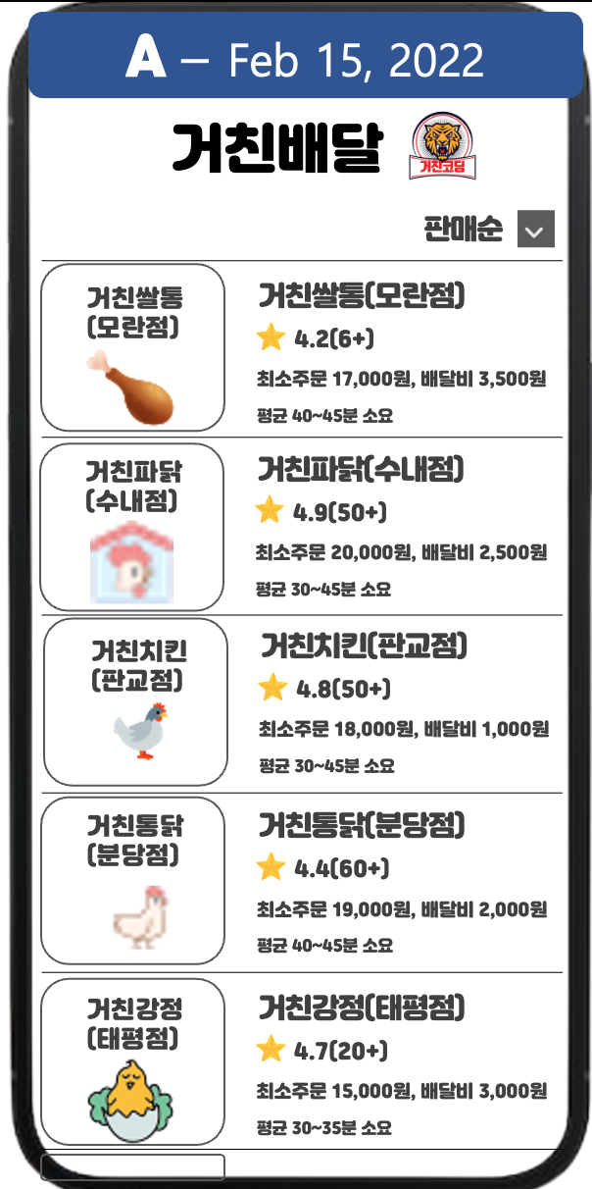 | 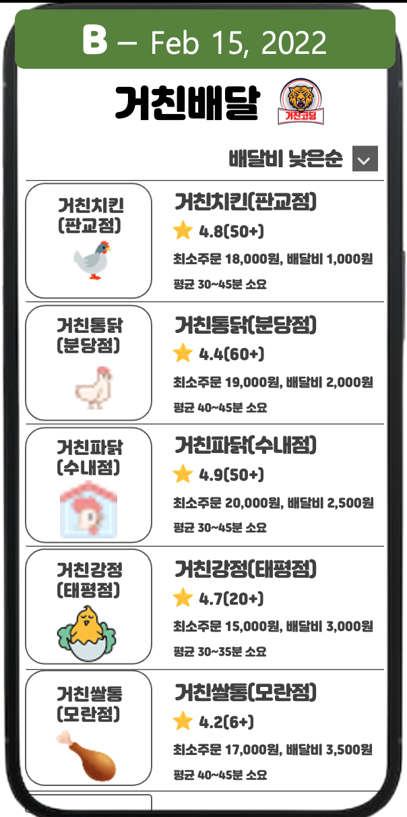 | 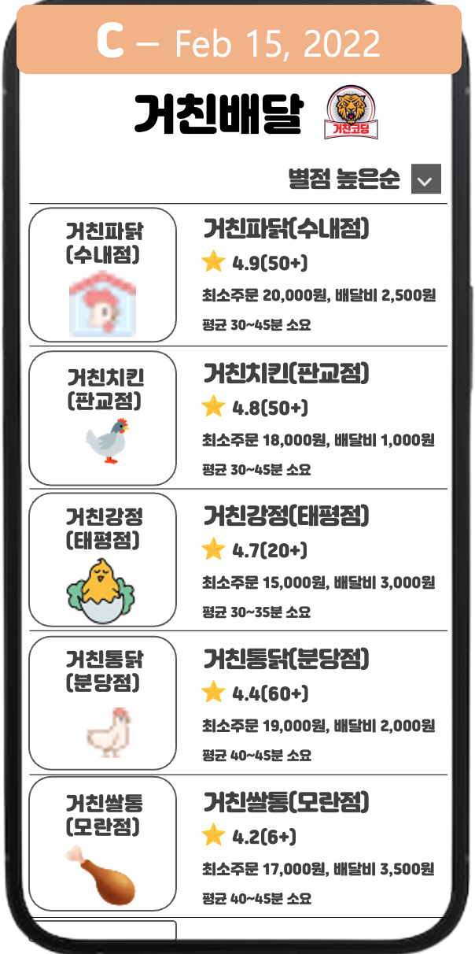 | 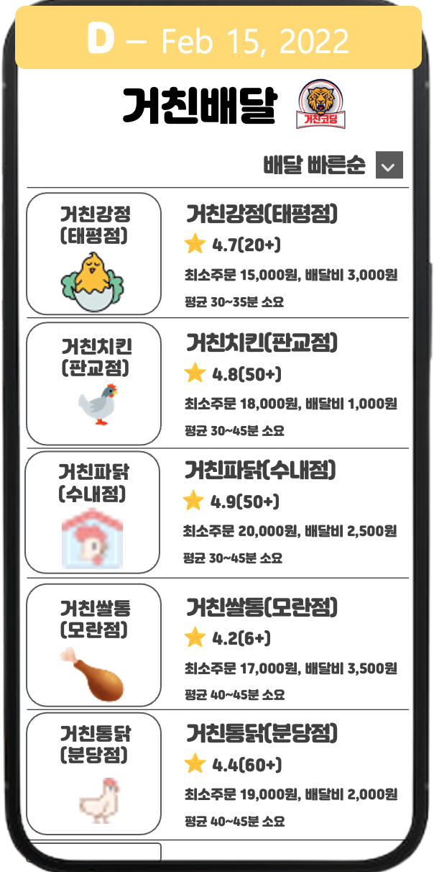

Metric | Input Metric | List 진입 유저 수 (= List UV)
 | Output Metric | MAP@10 (**MAP : Mean Average Precision)
 |  | 구매 전환율 (= Order Complete UV / Main Home UV)
 |  | ARPU (= Average Revenue Per User)
Experiment Period | Base Metric(기존 지표) | Expected Metric(예상 지표) | Alpha(유의수준) | 1-Beta(검정력) | Minimum Sample Size
 | 20% | 20.8% (4%↑) | 5% | 80% | 39780
 | Period Calculation | Test Page UV | Required Days | # of Test Group | Period
 |  | 20,000 | 최소 2일(>=39,780) | 4개(A,B,C,D) | 최소 8일
Trade-Off | 추천순과 같이 플랫폼에서 제공하는 광고 비즈니스를 하기 어려운 환경이 될 수도 있다.
Andon | 구매 전환율 및 매출의 유의미한 하락(3일 이상 지속)

